TO DOs Vincent
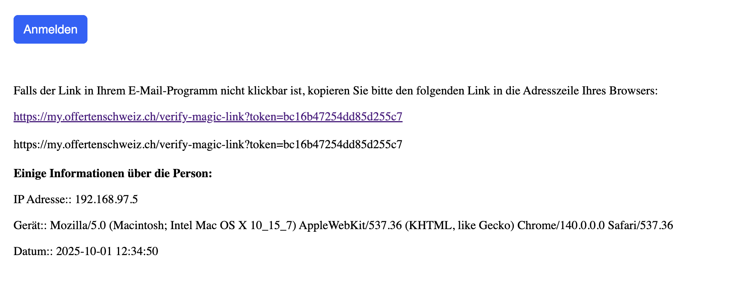
DC |  | Vincent | Anmerkungen | Anmerkung Vincent / Drago |  | Offene Fragen
TRUE | TRUE | Filter einstellen als Firma | Firma muss unbedingt eine Info im Account bekommen, dass er die Filter einstellen MUSS! | todo: In Regstrierung Branchen Checkboxen erfassen |  | Rabatt Intervalle überdenken
TRUE | TRUE | https://my.offertenheld.ch/dashboard | Menüpunkt "Firmen" führt auf Fehlerseite | Dein Benutzerkonto war Inaktiv (also michael.gartner@fuseon-media.com) eisntellbar unter Firmen/Benutzer
TRUE | TRUE | Mailabsender heißt Offertenschweiz bei Mail von offertenheld | Firma klickt auf PW vergessen und bekommt Mail für neues PW | Anmerkung: Hängt davon ab welcher Name man einstellt unter MY-Admin-Einstellungen, frei definierbar
TRUE | FALSE | Neues PW erstellen -> Klick auf Button in PW vergessen Mail | Funktioniert nicht und kommt auf eine Seite mit dieser Fehlermeldung: Weiterleitungshinweis Die von dir besuchte Seite versucht, dich an eine ungültige URL weiterzuleiten (http:///verify-magic-link?token=396d86fe684055f9108a). Falls du diese Seite nicht besuchen möchtest, kannst du zur vorherigen Seite zurückkehren. | Habe die Links nochmals überarbeitet
TRUE | FALSE | Link in Mail | Verlinkung in Anmelde-Button in PW Vergessen-Mail funktioniert nicht (dann sollte der Link noch als Text in der Mail sein, damit jeder egal mit welcher Mailadresse die PW Erneuerung machen kann | Habe die Links auch als Text eingefügt
TRUE | TRUE | Favicons der my.domain.ch/registry Seiten sollte jeweils zur Plattform passen | Aktuell ist überall das offertenschweiz Favicon drin | Thomas baut Favicons ein
TRUE | TRUE | Filterseite Firmen | Info oben, dass man Speichern muss, da die Seite so lang ist, sieht man den Speichern Button nicht wirklich und geht ohne gespeichert zu haben | todo: Speichern bei Ausahl Checkbox etc. direkt - Neu beim auswählen von Checkboxen speichert es direkt
FALSE | FALSE | Nach Kauf - Kontaktdaten für Anfrage | Aktuell nicht sehr prominent, man sieht sie einfach iwo zwischen den Anfragedetails - bestenfalls eine Mail mit den Kontaktdaten, kurzer Angebotsübersicht und Link zu den Details in der Verwaltung | Daten wurden per E-Mail laut Log versendet. Bisher jedoch erst 1 Offerte gekauft ist das korrekt? Mittlerweile schon mehr Käufe getätigt. Bestätigungsmail kommt, aber immer von Offertenschweit (siehe Zeile 46)
FALSE | FALSE | Benachrichtigung über Rabatt | Firmen bekommen keine Benachrichtigung, dass sich der Preis für Leads reduziert hat | todo: Nur wenn neuer Lead Mail an Firma - sorry, hab heute mit drago gesproche, er will schon auch mails für die rabatte - wir werden aber weniger rabatte einstellen, also nicht 3.
TRUE | FALSE | Preis in Firmenansicht (gekaufte Anfrage) REQ005 -> FIR023 | Nach dem Kauf steht bei der Anfrage 0 CHF - soll das so sein? Da sollte doch der Kaufpreis stehen? | Angepasst: Preis wird nach Angebot berechnet
FALSE | FALSE | Rechnungsexport für Firmen | funktioniert noch nicht | Moantsrechnung eingebaut | das ist so gewünscht mit dem Rechnugnsausdruck
TRUE | TRUE | REQ 001 | User hat falsche Telefonnummer angegeben, Website verlassen -> hat keine Mail für Verifizierung erhalten (wie lange bis Mail kommt?) | Anmerkung: E-Mail kommt in der Regel direkt nach dem Absenden des Formulars. Welche E-Mail-Adresse und an welchem Datum?
TRUE | FALSE |  | kein Preis im Firmendashboard | Angepasst: Preis wird nach Angebot berechnet
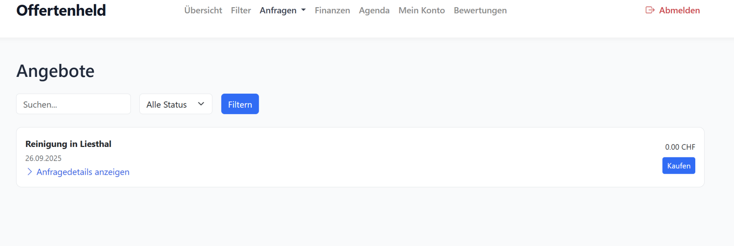
FALSE | TRUE | Unnötige Daten raus | In den Anfragedetails sollten nur für die Firmen relevante Infos stehen (Terms N Condition, Type und Lang können weg) | Todo: Das werde ich korrigeren Bitte diese Daten auch in der Bestätigungsmail für Kunden entfernen.
FALSE | TRUE | REQ021 | Formular wird nicht abgeschickt - Fehler am Formular oder weil Festnetz Nummer eingetragen | Frage: Welche Werte wurden eingetragen? Wie sehe ich das? Habt ihr hier eine ID oder E-Mail?
FALSE | FALSE | REQ007 | warum steht für die Anfrage in der Verwaltungsbox ein Preis von 0 CHF - Telefonnummer wurde mit Festnetz Sprachanruf verifiziert | Anpassung Preis wird direkte nach Anfrage berechnet
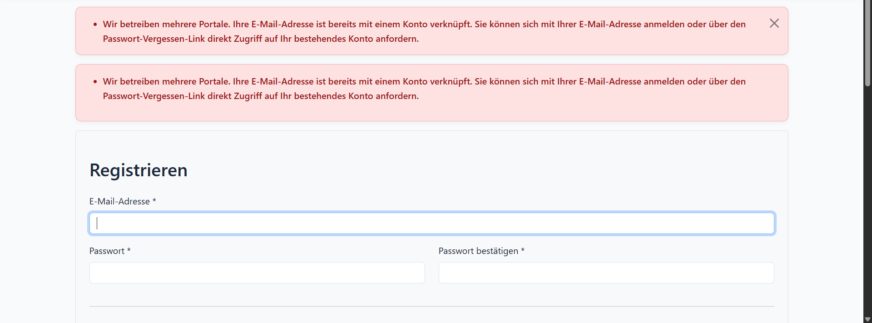
TRUE | TRUE | Fehlermeldungen bei Registrierung sind auf Englisch | Bitte auf Deutsch umstellen | Sprache im Footer wählbar
FALSE | FALSE | Mehrfachregistrierung bei versch. Plattformen | Wenn man sich als Firma bereits bei Plattform A registriert hat und sich dann auch bei Plattform B registrieren möchte, bekommt man eine sehr allgemeine Fehlermeldung (siehe Screenshot). Checken die Firmen überhaupt, dass diese Plattformen zusammen gehören und sie sich daher nicht mehr für Plattform B registrieren können? Die Fehlermeldung muss deutlicher fomurliert werden. | Text angepasst Meldung kommt nur noch 1x.
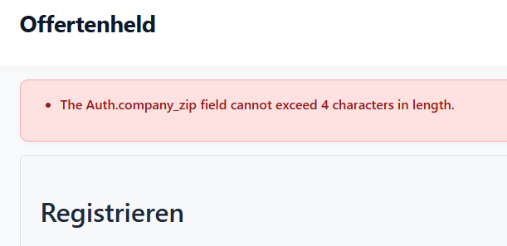
FALSE | FALSE | REQ001 | Interessent Soeren Kleve ist im Admin Dashboard um 16:03 eingetragen, die Mail für die TElefonnummer Verifizierung hat er um 14 Uhr erhalten? | Angepasst: Timezone gesetzt (2h GMT)
TRUE | FALSE | REQ001 | Interessent hat Telefonnummer nicht verifiziert, trotzdem direkt danach eine Infomail erhalten, dass er jetzt 3 Angebote bekommt - Mail darf nur rausgehen, wenn er sich verifiziert hat. | todo: Mail erst senden wenn verifiziert
TRUE | FALSE | Passwort Änderung | Den Firmen die Änderung/Bearbeitung des eigenen Passworts ermöglichen | Anmerkung: Mein Konto -> Passwort ändern
TRUE | FALSE | Passwort Änderung 2 | Nach Erhalt des Login-Links (bei Passwort vergessen) kann man sich aktuell kein neues PW anlegen - bitte ändern | Anmerkung: Mein Konto -> Passwort ändern
FALSE | FALSE | REQ-0002 | Formular Offertenheld.ch - Umzug - Firma ---> Verifizierung funktioniert nicht, es öffnet sich nur ein Ladefenster | Siehe Tab Thomas Todos
FALSE | FALSE | REQ-0002 | Name (Simona Stiehler) fehlt im Admindashboard | Hängt mit obigem zusammen -> Siehe Tab Thomas Todos
FALSE | TRUE | REQ006 (haben es jetzt mehrfach getestet und es kommt immer ein Fehler - man wird nicht innerhalb von offertenheld.ch sondern offerten.net weitergeleitet) | Wollte Zusatzdienstleistung hinznehmen -> komme nicht zum zusätzlichen Formular sondern auf diese Seite offertenheld-ch.offerten.net/umzug-privat-ch/?uuid=c2842d02-dac1-48f7-be9b-8b464299c7ab&additional_service=Umzug&refurl=https%3A%2F%2Foffertenheld-ch.offerten.net | Die Seite ist das zusätzliche Formular
FALSE | FALSE | REQ010 - Preis falsch | Kosten für Lead sind in Verwaltung bei 79 CHF, laut Preistabelle sollten es 99 CHF sein (Begründung: Hauswartung (egal welche Objektart) → 79.– Wiederkehrend (Ausführung: täglich) → +20.– Keine weiteren Zusätze (nicht „Nur Fenster/Fassade“ etc.) = 79 + 20 = 99.– CHF | src, Ich habe bei Hauswartung vergessen + wiederkehrd zu prüfen, habe es angepasst
FALSE | FALSE | REQ033 - Preis falsch | Herleitung (Heizung): Art des Objekts: Wohnung → 29.– Arbeiten Heizung: Renovierung → 39.– Summe: 68.– … aber: In der Logik steht: „Falls im 2. Schritt Neubau, Renovierung, Umbau ausgesucht wurde, dann werden diese Kosten abgezogen, d.h. nicht zu den neuen Anlagen dazu gerechnet.“ Hier ist keine neue Anlage ausgewählt, sondern nur Renovierung. Daher wird nur der Renovierungswert genommen (39.–), nicht addiert. Daher Endpreis: 39.– CHF | ja stimmt, dass habe ich in diesem Schritt Heizung falsch berechnet. habe es korrigiert.
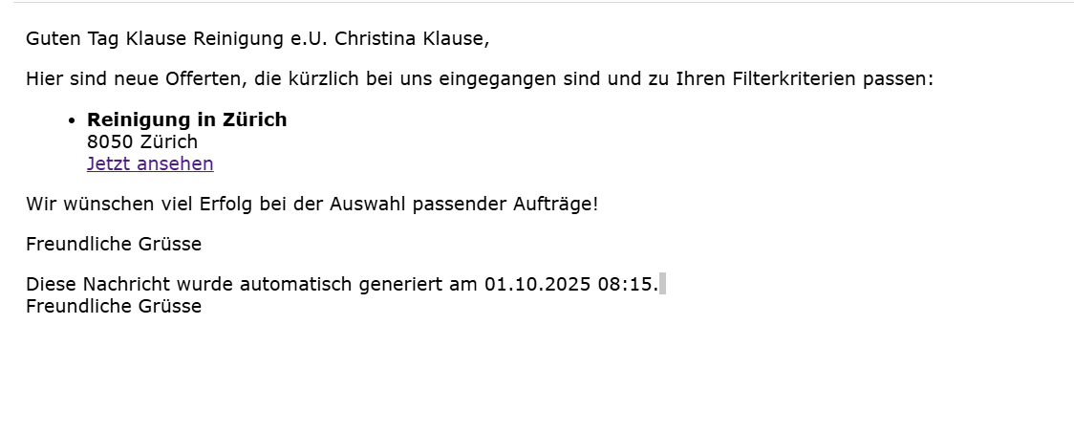
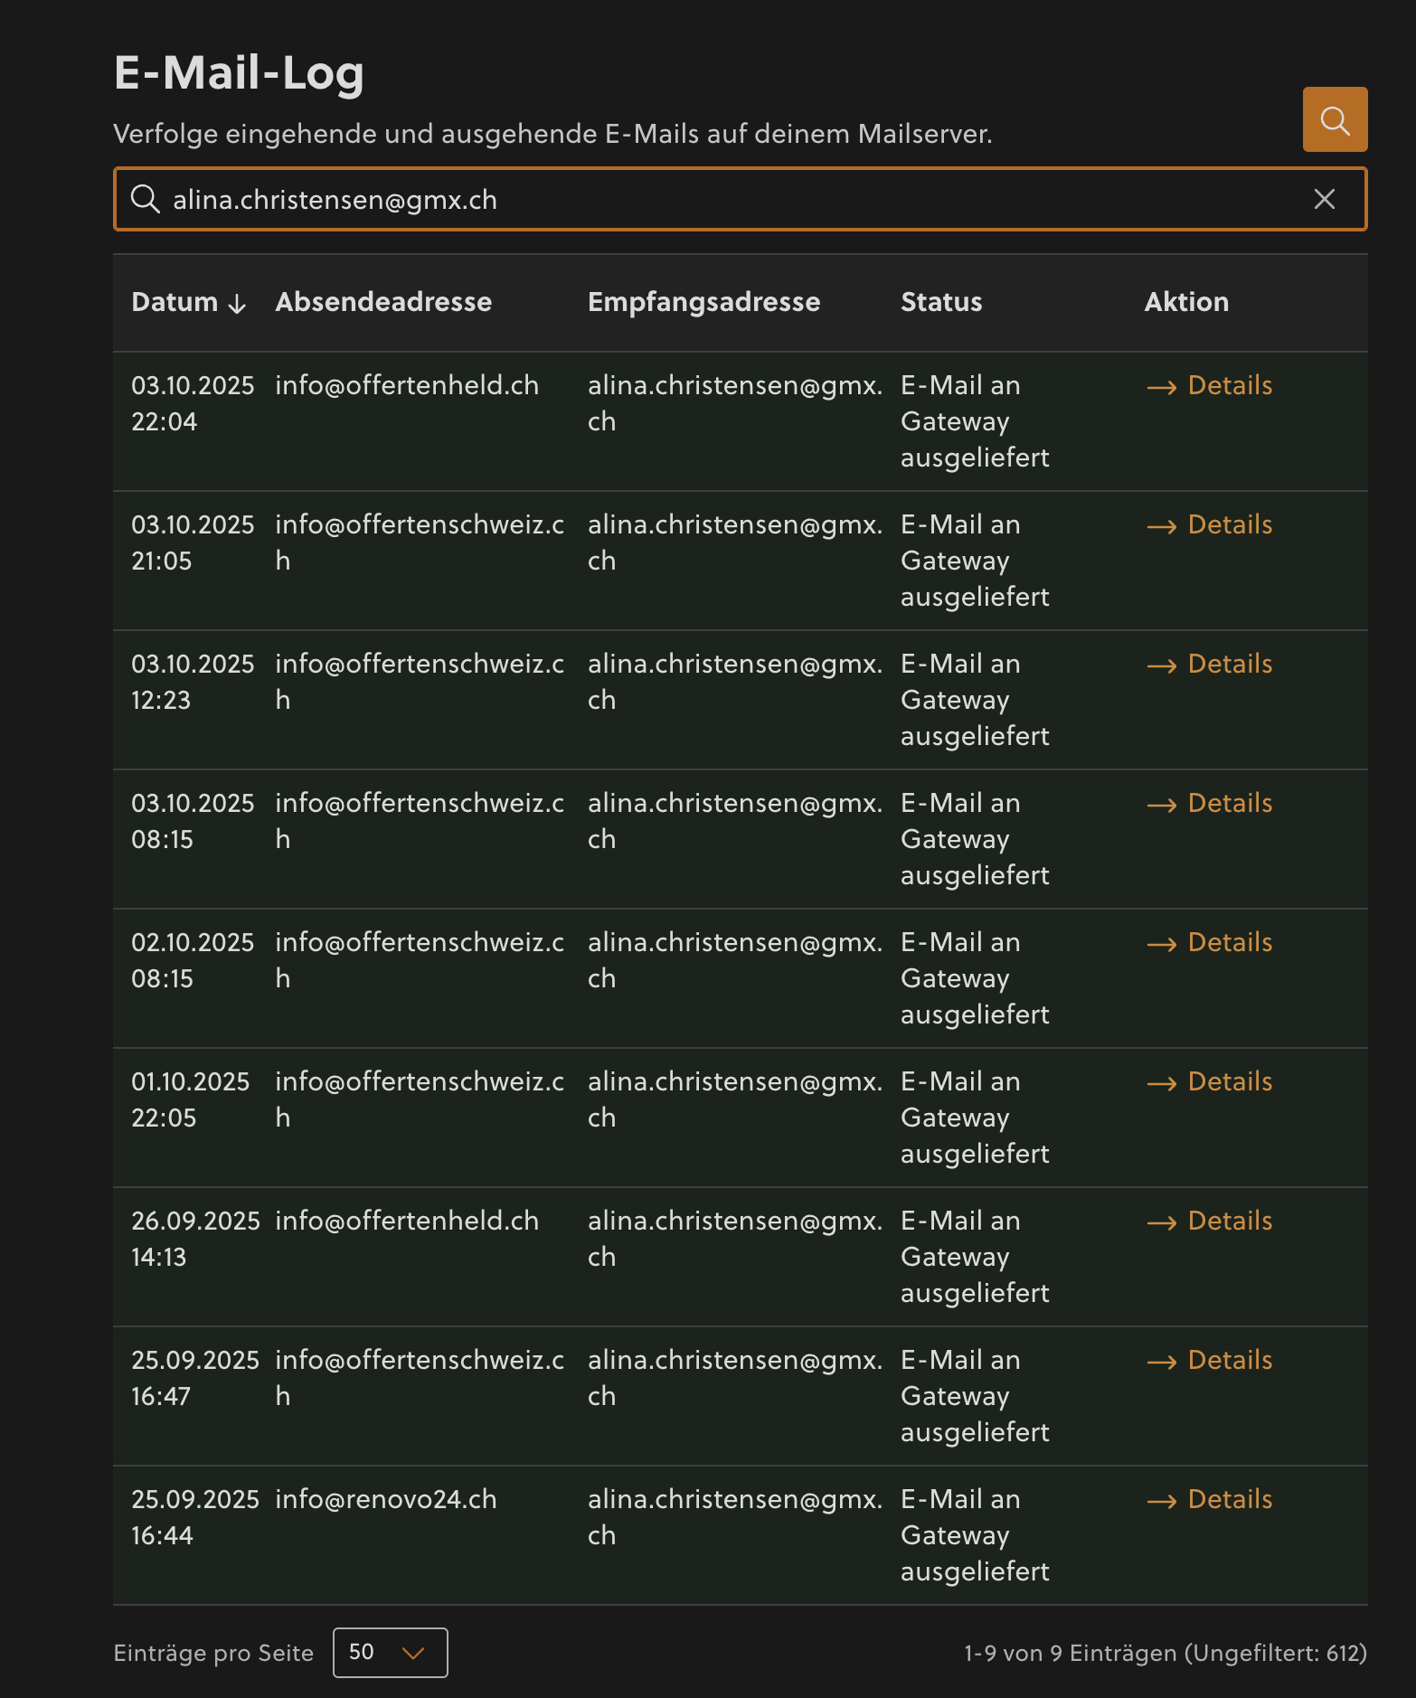
FALSE | FALSE | REQ005 - Preis falsch | Lead: Reinigung Wohnung, 3-Zimmer, wiederkehrend, inkl. Fenster + Fassade Grundpreis Reinigung Wohnung 3Z → 29.– Wiederkehrend → +20.– Nur Fenster → +19.– Nur Fassaden → +39.– 29 + 20 + 19 + 39 = 107.– | - Nur Fenster (reinigung_nur_fenster): 19 CHF - Nur Fassaden (reinigung_fassaden): 39 CHF - Wohnung 3Z + inkl. Fenster + Fassade: 29 + 20 (wiederkehrend) + 19 (Fenster) + 39 (Fassade) = 107 CHF ✓ Die Felder fensterreinigung und fassadenreinigung (mit Wert "Ja") werden jetzt als Zusätze zur normalen Wohnungsreinigung addiert.
FALSE | FALSE | Frage: Sind die in der Veraltungsbox angezeigten Preise die Grundpreise oder schon die angepassten Rabattpreise? |  | Anmerkung: Grundpreis, die Rabattpreise sind extra. Bzw. ein Extrafeld, weil man kann in der Filterung asuwählen mit Rabatt oder ohne
FALSE | FALSE | Frage: Woher weiß ich bzw. hab die Loginseite als Firma gespeichert. Hier sollte ich nach Registrierung eine Mail mit Infos zum gesamten Ablauf und Funktion der Plattform erhalten. |  | habe es nochmals geprüft und E-Mails gehen jetzt raus. bei jeder neu regsiteirung.
TRUE | FALSE | Mail mit Benachrichtigung für neue Offerte | Hier sollte nicht der NAME + die FIRMA in der Ansprache im Mail stehen, sondern nur der Name | Angepasst: Nur noch Kontaktperson Bezeichnung
TRUE | FALSE | REQ037 -> FIR018 hat keine Mail erhalten |  | E-Mail an Alina Christen gingen raus siehe Log CYON Hosting
TRUE | TRUE | Alle Mails werden mit Zeitstempel 8:15 ausgeschickt/ kommen so an |  | Anmerkung: 8:15 ist der tägliche Cronjob welcher offenere Offerten der letzten Tage sendet
FALSE | FALSE | Verifizierung Code | Obwohl Mobilnummer wurde ich manchmal angerufen, manchmal kam SMS | Hier brauche ich eine Liste welche Nummer wann eingeben und was man erhält SMS oder Telefon (andere Möglichkeit sehen wir nicht bei jedem Versuch hat es immer funktioniert) | Hier brauche ich eine Liste welche Nummer wann eingeben und was man erhält SMS oder Telefon (andere Möglichkeit sehen wir nicht bei jedem Versuch hat es immer funktioniert)
TRUE | FALSE | REQ019 ist bei FIR008 mit 0 CHF drin |  | Angepasst: Preis wird nach Angebot berechnet
FALSE | FALSE | REQ-0006 - Testanfrage für Reinigung mit Zusatzleistung Elektriker | 1. Kunde hat nur eine Bestätigung für die Elektriker-Anfrage erhalten 2. Es gab nie eine Möglichkeit, die Telefonnummer der ursprünglichen Anfrage (Reinigung) zu bestätigen --> deshalb ist die Anfrage im Admindashboard als nicht verifiziert gekennzeichnet ----> Beide Anfragen sollten mit nur einem Verifizierungsprozess als verifiziert gelten 3. Zeiten im Admin-Dashboard stimmen nicht. Anfrage ist um 14:xx Uhr eingegangen, nicht erst um 16:xx Uhr | Ja, der Grund warum keine Verifikationseite kam liegt daran wenn jemand mehrere Offerten ausfüllt dann muss er die Verifikation erst am Schluss machen nicht bereits bei der ersten Offerte. Das sit so gewünscht. Das ist aber überhaupt nicht sinnvoll, da User nicht checken werden, dass sie 2 Verifizierungen machen müssen. Erhalten sie die Mail zur fehlenden Verifizierung, denken sie sich nichts mehr dabei od dass sie die Mail einfach zu spät gelesen haben, denn sie haben ja bereits ihre Telefonnummer verifiziert. Der gesamte Prozess ist aktuell nicht benutzerfreundlich. Das System muss erkennen, wenn eine Nummer bereits verifiziert wurde, dass alle Anfragen innerhalb von 24h von dieser Nummer automatisch mitverifiziert werden. Danke für die Info, aber das wurde bisher nie irgenwie in dem Sinne kommuniziert das jetzt noch schnell umzubauen ist nicht machbar.
FALSE | FALSE | REQ-0006 - PREISFEHLER Testanfrage für Reinigung mit Zusatzleistung Elektriker | Lead fürn Elektriker hat 79 CHF gekostet - Preis hat sich offensichtlich an der ursprünglichen Anfrage (Reinigung) orientiert. Aber 1. die Reinigungsanfrage sehen die Elektriker nicht mal und 2. konnte die Reinigungsanfrage ja bisher nicht verifiziert werden (siehe Zeile 37)
FALSE | FALSE | Loginseiten | Möglich/Sinnvoller die Login-Seiten für Firmen und uns Admins zu trennen? (Unterschiedliche URLs) | habe 2 logins gemacht /login für Firmen und neu /admin/login für Admins
FALSE | FALSE | Mails der Interessenten | Hier stehen in den Anfragedetails auch noch unnötige Infos wie Terms N Condition: on, Type: bodenleger, Lang: de Die Verabschiedung "Freundliche Grüße" sollte nicht so am Zeitstempel in der Mail picken und wenn Freundliche Grüße, dann ein Absender z.B. Ihre Offertenheld-Team - sonst weg | E-Mail Signatur hinzugefügt. Als Admin kann man unter Einstellungen den Signaturtext bei jeder MY-Plattform setzen.
FALSE | FALSE | Frage: Warum wird manchmal bei einer Mobilnummer eine SMS versendet und manchmal ein Anruf gemacht? |  | Das hängt davon ob er die Telefonnummer als Handynummer erkennt oder nicht. | Hier brauche ich eine Liste welche Nummer wann eingeben und was man erhält SMS oder Telefon (andere Möglichkeit sehen wir nicht bei jedem Versuch hat es immer funktioniert)
FALSE | FALSE | REQ-0024 - Preis falsch | Anfrage kostet für Firmen im Dashboard 78 CHF, sollte doch aber 97 CHF kosten?
FALSE | FALSE | Formulare | In AT und DE sind die Begriffe Lavabo und Plättli nicht gebräuchlich. Werden dort einige sicher nicht sofort verstehen. | Formulare bitte in Task Todo Thomas dann kann er dies direkt anpassen.
FALSE | FALSE | Mail mit Benachrichtigung für neue Offerte | Link führt zu Verifizierung mit Codeingabe + in Mail sollen direkt auch Infos zur Anfrage stehen | Welche Codeeingabe ist hier gemeint? Mail an Offertensteller oder an Firma?
FALSE | FALSE | Rabatt Mail | Soll so aussehen - siehe Screenshot rechts | Betreff angepassst
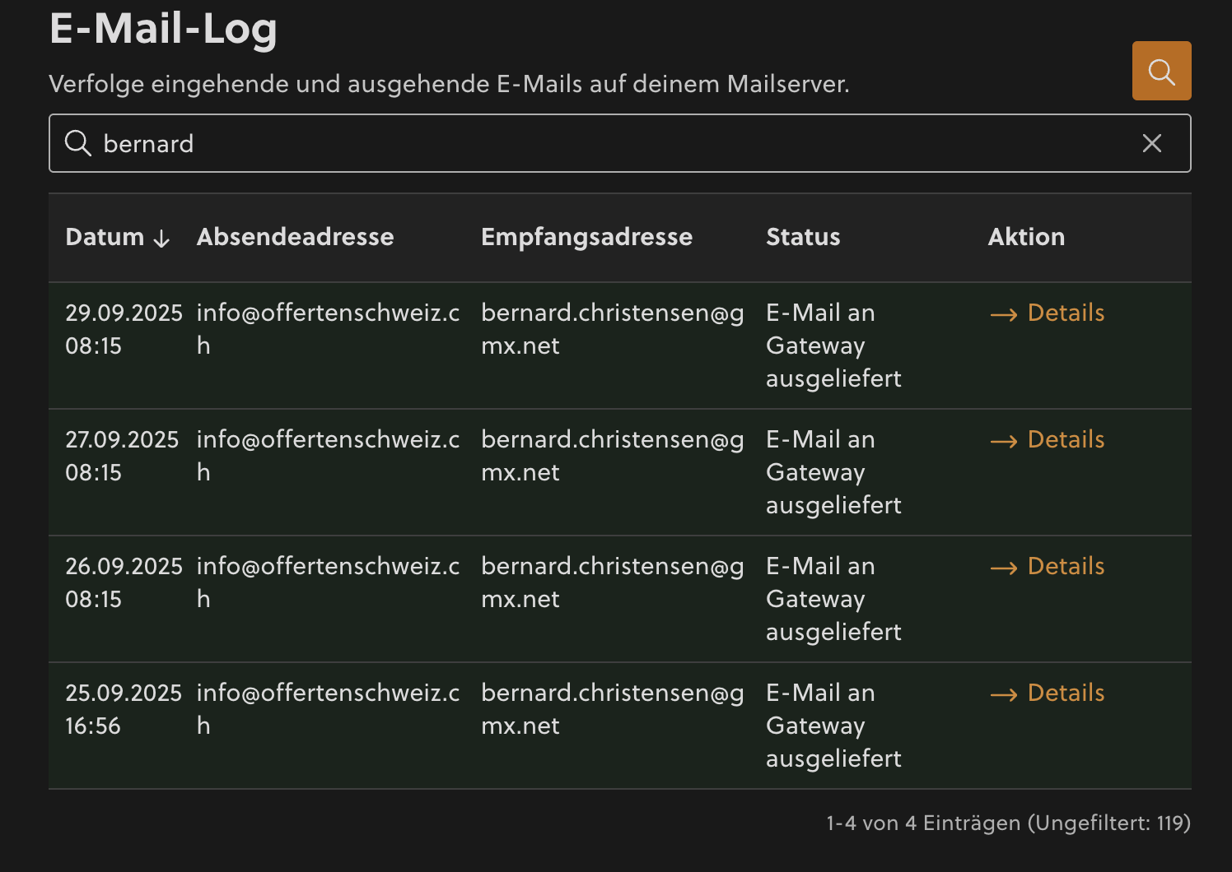
FALSE | FALSE | Mail - neue Offerten | Mail kommt immer von Offertenschweiz - auch, wenn sich Firma ursprünglich bei Offertenheld od Renovo registriert hat | Habe ich angepasst. Einstellung als Admin Seitenname festelegen
FALSE | FALSE | REQ-0028 - Preis falsch | Preis (vorm Rabatt) sollte 117 CHF sein, steht aber 107 CHF
FALSE | FALSE | REQ-0028 falscher Absender nach Kauf | Firma hat sich über Offertenheld registriert. 1. Bekommt Update-Mails zu neuen Leads aber immer von Offertenschweiz (siehe Zeile 46). 2. Lead wurde über my. offertenheld gekauft --> Bestätigungsmail kommt von Offertenschweiz Sidenote: Wie in Zeile 46 angemerkt betrifft das alle Firmen, die von OH und RE kommen - also bitte eine allgemeine Lösung finden, nicht nur auf diese Testanfrage bezogen! | Habe ich angepasst. Einstellung als Admin Seitenname festelegen
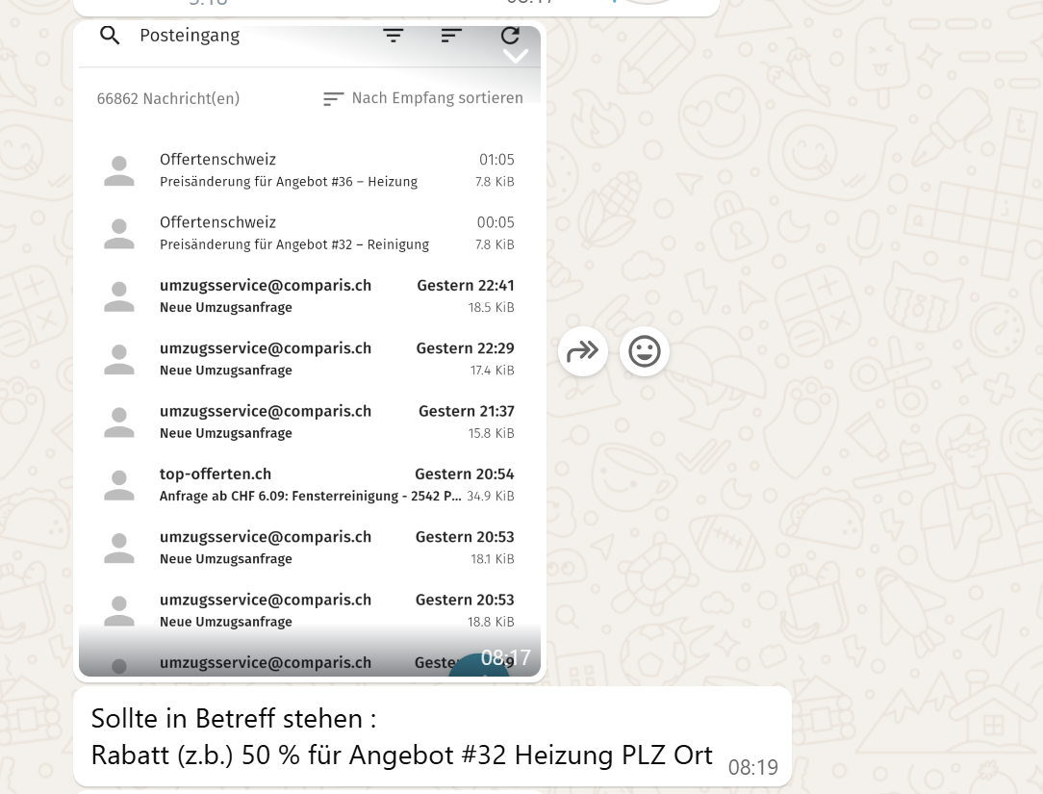
FALSE | FALSE | Dropdown Finanzansicht fehlerhaft | Siehe Screenshot (Monatsauswahl nicht möflich) | angepasst
FALSE | FALSE
FALSE | FALSE
FALSE | FALSE
FALSE | FALSE

